9.1,,1
9. POUŽÍVÁNÍ INTERNETU PRO ZÁBAVU

Tabulka 9.1: Osoby v ČR sledující videa a pořady online, 2023

 | Sledování videí na Youtube či jiných stránkách určených ke sdílení |  |  | Sledování televize na internetu (např. ivysílání České televize, Stream, DVTV) |  |  | Sledování placených pořadů (např. na Netflixu, Voyu, HBO MAX)
 | v tis. | %1) | %2) | v tis. | %1) | %2) | v tis. | %1) | %2)
Celkem 16+ | 5,477.1 | 64.1 | 74.6 | 3,500.7 | 41.0 | 47.6 | 2,967.3 | 34.7 | 40.4
Pohlaví
Muži 16+ | 2,746.4 | 66.9 | 76.7 | 1,701.8 | 41.4 | 47.5 | 1,502.2 | 36.6 | 41.9
Ženy 16+ | 2,730.7 | 61.5 | 72.5 | 1,798.8 | 40.5 | 47.8 | 1,465.0 | 33.0 | 38.9
Věková skupina
16–24 let | 921.7 | 97.9 | 98.1 | 517.8 | 55.0 | 55.1 | 526.8 | 56.0 | 56.1
25–34 let | 1,088.5 | 89.2 | 90.6 | 655.1 | 53.7 | 54.6 | 626.6 | 51.4 | 52.2
35–44 let | 1,210.8 | 83.8 | 84.3 | 769.2 | 53.2 | 53.5 | 716.2 | 49.6 | 49.9
45–54 let | 1,121.9 | 71.9 | 73.2 | 791.8 | 50.7 | 51.7 | 632.8 | 40.5 | 41.3
55–64 let | 687.4 | 56.1 | 61.9 | 476.8 | 38.9 | 42.9 | 321.8 | 26.3 | 29.0
65–74 let | 344.7 | 27.5 | 42.1 | 222.7 | 17.8 | 27.2 | 125.7 | 10.0 | 15.4
75+ | 102.1 | 11.4 | 33.1 | 67.2 | 7.5 | 21.8 | 17.2 | 1.9 | 5.6 |  | 2021 | 2022 | 2023
Vzdělání (25–64 let) |  |  |  |  |  |  |  |  |  | Celkem 16+ | 63.23 | 66.36 | 70.8982
Základní | 187.1 | 61.0 | 75.9 | 98.4 | 32.1 | 39.9 | 56.2 | 18.3 | 22.8
Střední bez maturity | 1,144.4 | 68.8 | 72.4 | 685.6 | 41.2 | 43.4 | 574.9 | 34.6 | 36.4 | Muži 16+ | 65.73 | 70.02 | 73.5003
Střední s maturitou + VOŠ | 1,654.0 | 77.1 | 78.1 | 1,073.0 | 50.0 | 50.7 | 992.7 | 46.3 | 46.9 | Ženy 16+ | 60.89 | 62.85 | 68.49
Vysokoškolské | 1,123.2 | 84.1 | 84.1 | 836.0 | 62.6 | 62.6 | 673.8 | 50.5 | 50.5
Ekonomická aktivita (16+) |  |  |  |  |  |  |  |  |  | 16–24 let | 94.68 | 95.4 | 98.9378
Zaměstnaní | 3,796.8 | 77.1 | 78.5 | 2,501.5 | 50.8 | 51.7 | 2,197.7 | 44.6 | 45.5 | 25–34 let | 91.8 | 91.52 | 92.8329
Ženy v domácnosti | 312.4 | 89.8 | 90.7 | 183.4 | 52.8 | 53.3 | 166.8 | 48.0 | 48.4 | 35–44 let | 82.29 | 87.94 | 89.7604
Studenti | 724.0 | 97.4 | 97.4 | 400.3 | 53.8 | 53.8 | 398.3 | 53.6 | 53.6 | 45–54 let | 69.49 | 75.78 | 82.8734
Starobní důchodci | 458.9 | 20.6 | 39.1 | 306.8 | 13.8 | 26.1 | 144.9 | 6.5 | 12.3 | 55–64 let | 53.12 | 57.4 | 69.1499
Invalidní důchodci | 87.2 | 52.4 | 66.3 | 59.8 | 36.0 | 45.5 | 35.3 | 21.2 | 26.8 | 65–74 let | 25.57 | 30.67 | 34.1145
 |  |  |  |  |  |  |  |  |  | 75+ | 8.51 | 10.78 | 14.2071
 | 2021 | 2023
Celkem 16+ | 63.23 | 70.8982
Muži 16+ | 65.73 | 73.5003
Ženy 16+ | 60.89 | 68.49
16–24 let | 94.68 | 98.9378
25–34 let | 91.8 | 92.8329
35–44 let | 82.29 | 89.7604
45–54 let | 69.49 | 82.8734
55–64 let | 53.12 | 69.1499
65–74 let | 25.57 | 34.1145
75+ | 8.51 | 14.2071
ZŠ | 54.49 | 66.0851
SŠ bez maturity | 62.08 | 78.5137
SŠ s maturitou + VOŠ | 79.65 | 85.5166
VŠ | 89.02 | 91.875
Graf 9.1: Osoby v ČR sledující pořady na internetu (celkem)
 |  |  |  |  |  |  |  |  |  | ZŠ | 54.49 | 52.25 | 66.0851
 |  |  |  |  |  |  |  |  |  | SŠ bez maturity | 62.08 | 69.56 | 78.5137
 |  |  |  |  |  |  |  |  |  | SŠ s maturitou + VOŠ | 79.65 | 82.69 | 85.5166
 |  |  |  |  |  |  |  |  |  | VŠ | 89.02 | 88.92 | 91.875

 |  |  |  |  |  |  |  |  |  | Zaměstnaní | 77.39 | 80.58 | 85.6992
 |  |  |  |  |  |  |  |  |  | Ženy v domácnosti | 89.27 | 90.69 | 92.3679
 |  |  |  |  |  |  |  |  |  | Studenti | 96.65 | 96.1 | 98.3139
 |  |  |  |  |  |  |  |  |  | Starobní důchodci | 21.01 | 23.6 | 26.0233
 |  |  |  |  |  |  |  |  |  | Invalidní důchodci | 43.18 | 49.62 | 65.3066

1) Podíl z celkového počtu osob v dané socio-demografické skupině
2) Podíl z celkového počtu osob v dané socio-demografické skupině, které použily internet v posledních 3 měsících
Zdroj: Český statistický úřad, 2023

9.2,,2
9. POUŽÍVÁNÍ INTERNETU PRO ZÁBAVU

Tabulka 9.2: Osoby v ČR využívající internet pro zábavu, 2023

 | Čtení zpráv na zpravodajských serverech (např. novinky.cz, idnes.cz) |  |  | Hraní her na internetu či stahování her
 |  |  |  | Celkem |  |  | Hraní/stahování placených her nebo nákup doplňků do her
 | v tis. | %1) | %2) | v tis. | %1) | %2) | v tis. | %1) | %2)
Celkem 16+ | 6,623.6 | 77.5 | 90.2 | 2,066.7 | 24.2 | 28.1 | 622.4 | 7.3 | 8.5
Pohlaví
Muži 16+ | 3,239.2 | 78.9 | 90.4 | 1,303.3 | 31.7 | 36.4 | 474.9 | 11.6 | 13.3
Ženy 16+ | 3,384.4 | 76.3 | 89.9 | 763.3 | 17.2 | 20.3 | 147.5 | 3.3 | 3.9
Věková skupina
16–24 let | 781.5 | 83.0 | 83.2 | 603.6 | 64.1 | 64.3 | 205.1 | 21.8 | 21.8
25–34 let | 1,082.4 | 88.7 | 90.1 | 479.3 | 39.3 | 39.9 | 209.5 | 17.2 | 17.4
35–44 let | 1,324.8 | 91.7 | 92.2 | 489.9 | 33.9 | 34.1 | 129.9 | 9.0 | 9.0
45–54 let | 1,412.4 | 90.5 | 92.1 | 252.8 | 16.2 | 16.5 | 46.6 | 3.0 | 3.0
55–64 let | 1,014.4 | 82.8 | 91.4 | 151.6 | 12.4 | 13.7 | 20.9 | 1.7 | 1.9
65–74 let | 739.2 | 58.9 | 90.4 | 75.2 | 6.0 | 9.2 | 6.7 | 0.5 | 0.8
75+ | 269.0 | 30.0 | 87.2 | 14.2 | 1.6 | 4.6 | 3.6 | 0.4 | 1.2 |  | Čtení placené verze elektronických novin, časopisů či článků | Objednání předplatného tištěných novin či časopisů
Vzdělání (25–64 let) |  |  |  |  |  |  |  |  |  | Celkem 16+ | 3.24467 | 2.68736 | 5.21309
Základní | 206.4 | 67.3 | 83.7 | 76.5 | 24.9 | 31.0 | 20.2 | 6.6 | 8.2
Střední bez maturity | 1,410.1 | 84.8 | 89.2 | 403.7 | 24.3 | 25.5 | 85.5 | 5.1 | 5.4 | Muži 16+ | 4.1314 | 2.4897 | 5.60036
Střední s maturitou + VOŠ | 1,957.9 | 91.3 | 92.5 | 542.5 | 25.3 | 25.6 | 156.5 | 7.3 | 7.4 | Ženy 16+ | 2.42406 | 2.87028 | 4.8547
Vysokoškolské | 1,259.5 | 94.3 | 94.3 | 350.9 | 26.3 | 26.3 | 144.8 | 10.8 | 10.8
Ekonomická aktivita (16+) |  |  |  |  |  |  |  |  |  | 16–24 | 3.747 | 1.73948 | 4.79169
Zaměstnaní | 4,415.0 | 89.7 | 91.3 | 1,332.4 | 27.1 | 27.6 | 414.8 | 8.4 | 8.6 | 25–34 | 3.77043 | 3.52963 | 7.04288
Ženy v domácnosti | 316.6 | 91.0 | 91.9 | 65.8 | 18.9 | 19.1 | 19.4 | 5.6 | 5.6 | 35–44 | 4.43735 | 4.01586 | 7.20335
Studenti | 605.6 | 81.5 | 81.5 | 485.3 | 65.3 | 65.3 | 161.4 | 21.7 | 21.7 | 45–54 | 3.72455 | 1.90188 | 4.96644
Starobní důchodci | 1,054.0 | 47.4 | 89.7 | 100.5 | 4.5 | 8.6 | 8.9 | 0.4 | 0.8 | 55–64 | 4.04092 | 3.71474 | 6.30325
Invalidní důchodci | 120.2 | 72.3 | 91.5 | 35.9 | 21.6 | 27.3 | 7.4 | 4.4 | 5.6 | 65–74 | 1.30388 | 2.22809 | 3.13358
 |  |  |  |  |  |  |  |  |  | 75+ | 0.87132 | 1.00229 | 1.80765
Graf 9.2: Osoby v ČR, které si čtou placenou verzi novin, časopisů nebo článků online nebo si online objednaly předplatné tištěných novin či časopisů, 2023
 | Čtení placené verze elektronických novin, časopisů či článků | Objednání předplatného tištěných novin či časopisů
Celkem 16+ | 3.24467 | 2.68736
Muži 16+ | 4.1314 | 2.4897
Ženy 16+ | 2.42406 | 2.87028
16–24 | 3.747 | 1.73948
25–34 | 3.77043 | 3.52963
35–44 | 4.43735 | 4.01586
45–54 | 3.72455 | 1.90188
55–64 | 4.04092 | 3.71474
65–74 | 1.30388 | 2.22809
75+ | 0.87132 | 1.00229

1) Podíl z celkového počtu osob v dané socio-demografické skupině
2) Podíl z celkového počtu osob v dané socio-demografické skupině, které použily internet v posledních 3 měsících
Zdroj: Český statistický úřad, 2023

9._1,,3
9. POUŽÍVÁNÍ INTERNETU PRO ZÁBAVU

Kartogram 9.1: Osoby v zemích EU čtoucí zprávy na internetu, 2022
 | %1)
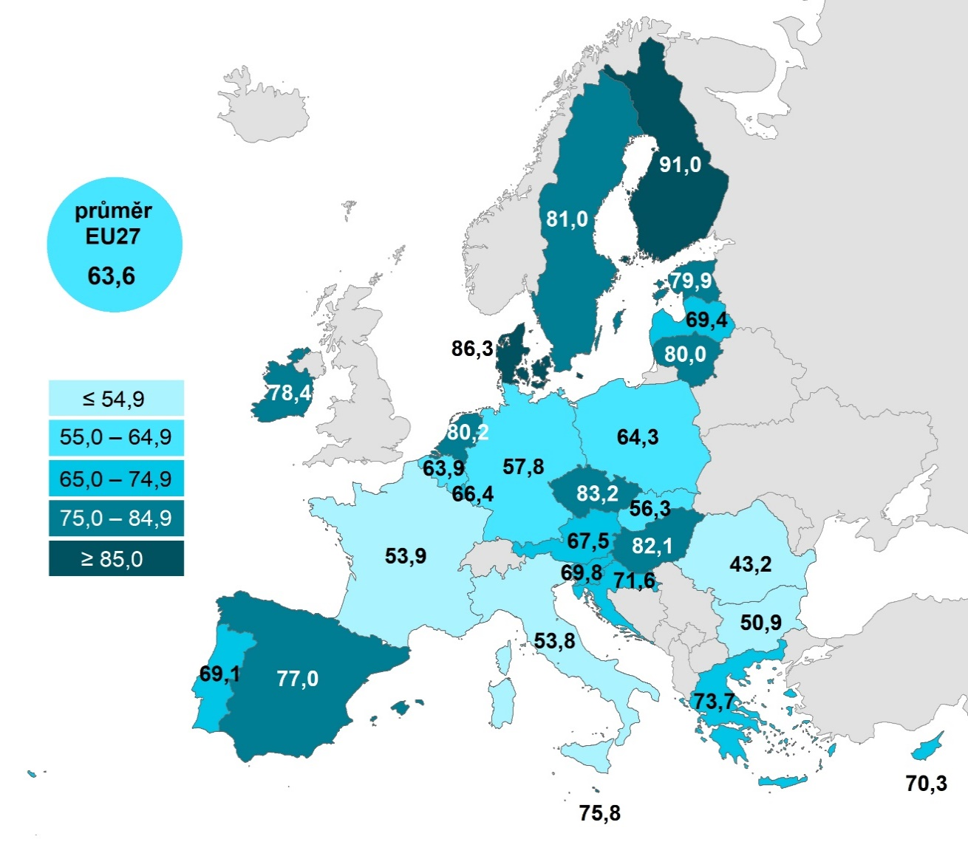

 |  |  | Celkem (16–74 let) | 16–24 let | 65–74 let
 |  | Finsko | 90.9715 | 92.2507 | 77.9119
 |  | Dánsko | 86.3125 | 86.721 | 75.4919
 |  | Česko | 83.1916 | 83.9673 | 56.4863
 |  | Maďarsko | 82.1016 | 92.0036 | 54.1507
 |  | Švédsko | 81.0178 | 70.1773 | 72.484
 |  | Nizozemsko | 80.1609 | 70.7591 | 71.3438
 |  | Litva | 79.9764 | 86.5831 | 51.9952
 |  | Estonsko | 79.9239 | 81.7823 | 56.8038
 |  | Irsko | 78.425 |  | 58.19
 |  | Španělsko | 77.0004 | 77.2206 | 54.3003
 |  | Malta | 75.7623 | 88.4045 | 42.0351
 |  | Řecko | 73.6918 | 84.9109 | 35.2526
 |  | Chorvatsko | 71.626 | 70.7357 | 36.0366
 |  | Kypr | 70.294 | 67.3925 | 41.5988
 |  | Slovinsko | 69.7846 | 70.4627 | 45.8678
 |  | Lotyšsko | 69.431 | 64.4272 | 49.8335
 |  | Portugalsko | 69.0962 | 86.5898 | 35.0303
 |  | Rakousko | 67.5026 | 73.081 | 41.834
 |  | Lucembursko | 66.3816 | 56.6923 | 58.6364
 |  | Polsko | 64.2603 | 70.6102 | 39.668
 |  | Belgie | 63.9467 | 56.8815 | 51.1085
 |  | EU27 | 63.6233 | 65.243 | 43.7139
 |  | Německo | 57.7508 | 54.7512 | 45.0018
 |  | Slovensko | 56.3055 | 59.1876 | 37.8316
 |  | Francie | 53.8952 | 62.5017 | 34.3109
 |  | Itálie | 53.7579 | 52.6673 | 34.7292
 |  | Bulharsko | 50.8546 | 48.8892 | 25.8913
Graf 9.3: Osoby v zemích EU čtoucí zprávy na internetu, 2022 |  | Rumunsko | 43.1902 | 44.6562 | 23.9872
 | Celkem (16–74 let) | 16–24 let | 65–74 let
Finsko | 90.9715 | 92.2507 | 77.9119
Dánsko | 86.3125 | 86.721 | 75.4919
Česko | 83.1916 | 83.9673 | 56.4863
Maďarsko | 82.1016 | 92.0036 | 54.1507
Švédsko | 81.0178 | 70.1773 | 72.484
Nizozemsko | 80.1609 | 70.7591 | 71.3438
Litva | 79.9764 | 86.5831 | 51.9952
Estonsko | 79.9239 | 81.7823 | 56.8038
Irsko | 78.425 |  | 58.19
Španělsko | 77.0004 | 77.2206 | 54.3003
Malta | 75.7623 | 88.4045 | 42.0351
Řecko | 73.6918 | 84.9109 | 35.2526
Chorvatsko | 71.626 | 70.7357 | 36.0366
Kypr | 70.294 | 67.3925 | 41.5988
Slovinsko | 69.7846 | 70.4627 | 45.8678
Lotyšsko | 69.431 | 64.4272 | 49.8335
Portugalsko | 69.0962 | 86.5898 | 35.0303
Rakousko | 67.5026 | 73.081 | 41.834
Lucembursko | 66.3816 | 56.6923 | 58.6364
Polsko | 64.2603 | 70.6102 | 39.668
Belgie | 63.9467 | 56.8815 | 51.1085
EU27 | 63.6233 | 65.243 | 43.7139
Německo | 57.7508 | 54.7512 | 45.0018
Slovensko | 56.3055 | 59.1876 | 37.8316
Francie | 53.8952 | 62.5017 | 34.3109
Itálie | 53.7579 | 52.6673 | 34.7292
Bulharsko | 50.8546 | 48.8892 | 25.8913
Rumunsko | 43.1902 | 44.6562 | 23.9872

1) Podíl z celkového počtu osob ve věku 16–74 let v daném státě
Zdroj: Eurostat, 2023

9.3,,4
9. POUŽÍVÁNÍ INTERNETU PRO ZÁBAVU

Tabulka 9.3: Osoby v ČR poslouchající hudbu na internetu, 2023

 | Poslech hudby (celkem) |  |  | z toho:
 |  |  |  | pouze neplacenou |  |  | i placenou
 | v tis. | %1) | %2) | v tis. | %1) | %2) | v tis. | %1) | %2)
Celkem 16+ | 4,732.4 | 55.4 | 64.4 | 3,661.6 | 42.9 | 49.8 | 1,070.8 | 12.5 | 14.6
Pohlaví
Muži 16+ | 2,356.7 | 57.4 | 65.8 | 1,799.5 | 43.8 | 50.2 | 557.3 | 13.6 | 15.6
Ženy 16+ | 2,375.6 | 53.5 | 63.1 | 1,862.1 | 42.0 | 49.5 | 513.5 | 11.6 | 13.6
Věková skupina
16–24 let | 907.6 | 96.4 | 96.6 | 602.9 | 64.0 | 64.2 | 304.8 | 32.4 | 32.4
25–34 let | 1,059.4 | 86.8 | 88.2 | 738.6 | 60.5 | 61.5 | 320.8 | 26.3 | 26.7
35–44 let | 1,116.3 | 77.2 | 77.7 | 855.7 | 59.2 | 59.6 | 260.5 | 18.0 | 18.1
45–54 let | 931.1 | 59.6 | 60.7 | 805.2 | 51.6 | 52.5 | 125.9 | 8.1 | 8.2
55–64 let | 488.8 | 39.9 | 44.0 | 450.3 | 36.8 | 40.5 | 38.6 | 3.1 | 3.5
65–74 let | 182.3 | 14.5 | 22.3 | 164.1 | 13.1 | 20.1 | 18.1 | 1.4 | 2.2
75+ | 46.8 | 5.2 | 15.2 | 44.8 | 5.0 | 14.5 | 2.0 | 0.2 | 0.7
Vzdělání (25–64 let)
Základní | 143.9 | 46.9 | 58.4 | 125.1 | 40.8 | 50.8 | 18.7 | 6.1 | 7.6
Střední bez maturity | 960.7 | 57.8 | 60.8 | 855.8 | 51.4 | 54.1 | 104.9 | 6.3 | 6.6
Střední s maturitou + VOŠ | 1,454.5 | 67.8 | 68.7 | 1,171.5 | 54.6 | 55.3 | 282.9 | 13.2 | 13.4
Vysokoškolské | 1,036.6 | 77.6 | 77.6 | 697.3 | 52.2 | 52.2 | 339.3 | 25.4 | 25.4
Ekonomická aktivita (16+)
Zaměstnaní | 3,315.9 | 67.4 | 68.6 | 2,577.1 | 52.4 | 53.3 | 738.8 | 15.0 | 15.3
Ženy v domácnosti | 282.8 | 81.3 | 82.1 | 222.0 | 63.8 | 64.5 | 60.8 | 17.5 | 17.6
Studenti | 717.0 | 96.4 | 96.4 | 484.5 | 65.2 | 65.2 | 232.4 | 31.3 | 31.3
Starobní důchodci | 258.7 | 11.6 | 22.0 | 236.6 | 10.6 | 20.1 | 22.0 | 1.0 | 1.9
Invalidní důchodci | 71.8 | 43.2 | 54.6 | 66.9 | 40.2 | 50.9 | 4.8 | 2.9 | 3.7

 | 2019 | 2021 | 2023
Celkem 16+ | 2.98 | 6.71 | 12.5336
Muži 16+ | 3.77 | 7.44 | 13.5712
Ženy 16+ | 2.24 | 6.02 | 11.5733
16–24 let | 6.2 | 19.04 | 32.3726
25–34 let | 8.6 | 16.31 | 26.3015
35–44 let | 3.3 | 7.13 | 18.0293
45–54 let | 1.37 | 4.32 | 8.06578
55–64 let | 0.87 | 1.3 | 3.1477
65–74 let | 0.16 | 0.58 | 1.44678
Graf 9.4: Osoby v ČR, které si přehrávají hudbu na zpoplatněných stránkách či v aplikacích (např. na Spotify Premium či Apple Music)

 |  |  |  |  |  |  |  |  |  | Placená hudba
 |  |  |  |  |  |  |  |  |  |  | Celkem 16+ | Muži 16+ | Ženy 16+ | 16–24 let | 25–34 let | 35–44 let | 45–54 let | 55–64 let | 65–74 let
 |  |  |  |  |  |  |  |  |  | 2019 | 2.98 | 3.77 | 2.24 | 6.2 | 8.6 | 3.3 | 1.37 | 0.87 | 0.16
 |  |  |  |  |  |  |  |  |  | 2020 | 4.55 | 5.54 | 3.61 | 11.49 | 12.4 | 4.73 | 2.73 | 0.77 | 0.26
 |  |  |  |  |  |  |  |  |  | 2021 | 6.71 | 7.44 | 6.02 | 19.04 | 16.31 | 7.13 | 4.32 | 1.3 | 0.58
 |  |  |  |  |  |  |  |  |  | 2022 | 9.958 | 11.344 | 8.628 | 26.051 | 23.649 | 12.035 | 6.911 | 2.705 | 0.806
 |  |  |  |  |  |  |  |  |  | 2023 | 12.5336 | 13.5712 | 11.5733 | 32.3726 | 26.3015 | 18.0293 | 8.06578 | 3.1477 | 1.44678

1) Podíl z celkového počtu osob v dané socio-demografické skupině
2) Podíl z celkového počtu osob v dané socio-demografické skupině, které použily internet v posledních 3 měsících
Zdroj: Český statistický úřad, 2023

